使用说明
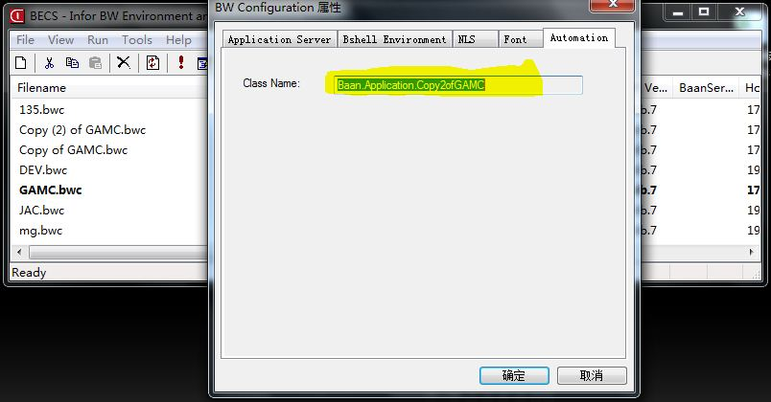
以下黄色部分为首次使用用户设置修改 |  | 右边为截图：

ERP客户端登录Class Name设置 | Baan.Application.fp9

 | 以下为使用说明，使用前请仔细阅读。
操作步骤：
1.由于导入时需要登录ERP客户端，首次使用前Class Name需要修改成使用者自己电脑上的Class Name见截图，用于识别用户ERP客户端的登录配置
2.导入前先按模板格式整理好数据，前三个工作表即本工作表为固定工作表，不允许删除，工作表的表头行及导入列位置与顺序不允许增删除或修改
3.点击工作表左上角“导入”按钮导入工作表数据至ERP，如果此前ERP客户端未打开并且登录配置中未保存用户名和密码，需要人工输入登录
4.导入数据完成后将在数据的最后一列返回消息，消息内容中格式1：表示成功，0：表示失败，失败时会带上失败的原因
5.当前工作簿中只包含了一个格式模板工作表，如需要新建工作表，请使用“移动或复制工作表”-“建立复本”来复制模板工作表，以保证新工作表的格式及导入按钮功能

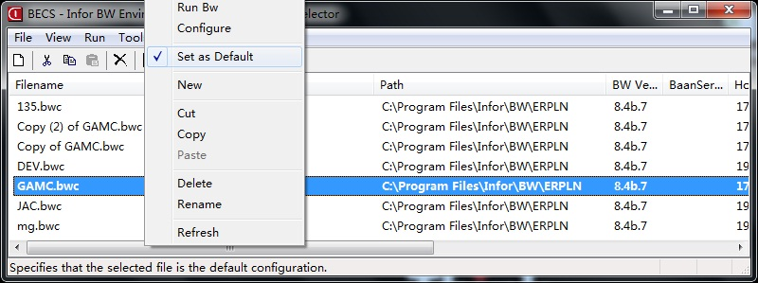
注意事项：
1.使用导入功能必须先安装了ERP客户端程序以及正确配置了登录信息
2.ERP登录配置有多个时使用的是“默认设置”的配置，见截图
3.在ERP未登录时导入的ERP公司使用的是用户默认的登录公司，需要在未登录前更改导入的公司请修改LN登录配置中的公司号，即“-set BSE_COMPNR=xxx”，“=”后面的即为公司号
4.当ERP已经登录，则导入时不需要再次登录，并且导入的公司是当前已经登录或切换到的当前公司
5.复制此EXCEL工作簿文件生成的新EXCEL工作簿文件导入功能仍然有效，用户可以保留原始的文件，在复制的新文件中进行操作
6.通过此EXCEL工作簿导入的数据在ERP端将记录导入操作的用户与时间
7.日期格式支持“年-月-日”或“年/月/日”的格式，时间格式为“时:分:秒”的格式

操作步骤
序号 | 详细操作
1 | 临时表数据：按照表格格式复制数据到Excel临时表数据中，并点击“导入临时表”按钮导入到临时表中
2 | 数据检查导出：点击数据检查导出按钮生成订单导入各项数据检查信息，仔细核对检查数据。如无关键问题数据（无供应关系、标准成本和按仓库列出的物料），即可点击“生成ERP导入格式”按钮；如有关键问题数据，则应在临时表数据中删除问题数据，再导入临时表，生成检查数据进行检查，确保数据无关键数据问题后方才生成ERP导入格式数据
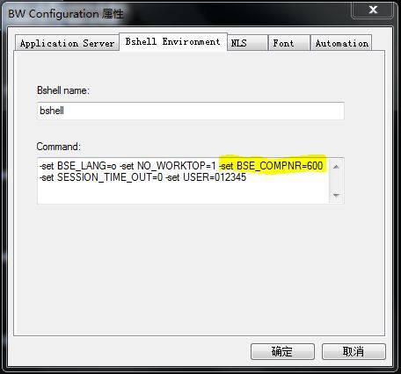
3 | 采购订单导入： 再次确认生成数据，确认要点如下： 1、收货日期必须大于当前日期 2、收货仓库必须在ERP存在 3、订单数量必须大于0 4、订购用途字符数量小于20个(10个中文字)

